상품제안서
카카오프렌즈 스마트폰거치형 무선블루투스 키보드 | 상품코드: S40483

 |  |  |  |  |  |  | 02-713-8555 | www.synergygift.co.kr
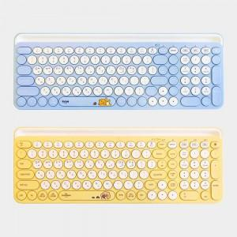

【상세/제작정보】 | <p><span style="font-size: 14pt;">※ 운임비 별도 발생 됩니다.</span></p>

【인쇄/포장옵션】 | 스티커 / 포장지포장

【공급단가】 | 수량 | 10~ | 30~ | 50~ | 100~ | 300~
*VAT별도 | 라이언 | 42,800원 | 41,700원 | 41,000원 | 39,700원 | 38,000원
 | 춘식이 | 42,800원 | 41,700원 | 41,000원 | 39,700원 | 38,000원

【상품 URL】 | https://www.synergygift.co.kr:443/src/goods_detail.php?gdno=40483

